中国_社会融资规模_当月值
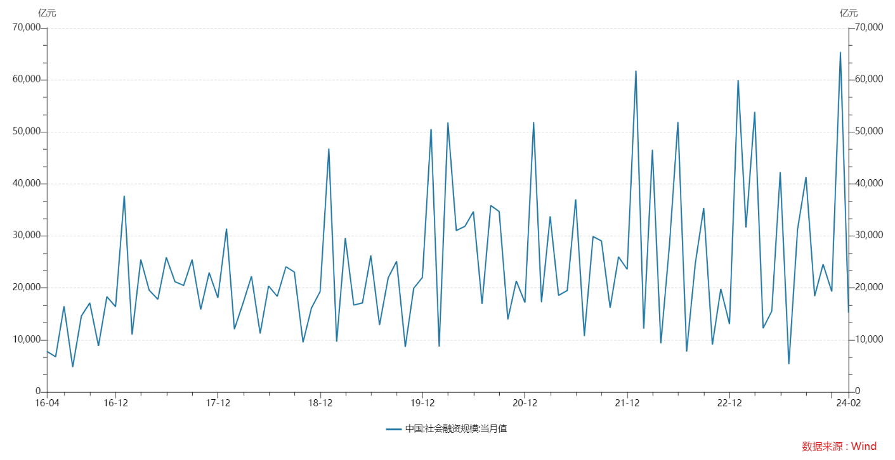
Wind
国家 | 中国
表名
指标名称 | 中国:社会融资规模:当月值
频率 | 月
单位 | 亿元
指标ID | M5206730
时间区间 | 2002-01:2024-02
来源 | 中国人民银行
更新时间 | 2024-03-15
2016-04-30 | 7,809.00
2016-05-31 | 6,770.00
2016-06-30 | 16,479.00
2016-07-31 | 4,791.00
2016-08-31 | 14,605.00
2016-09-30 | 17,115.00
2016-10-31 | 8,865.00
2016-11-30 | 18,328.00
2016-12-31 | 16,397.00
2017-01-31 | 37,720.08
2017-02-28 | 11,055.32
2017-03-31 | 25,471.64
2017-04-30 | 19,558.92
2017-05-31 | 17,811.73
2017-06-30 | 25,885.91
2017-07-31 | 21,188.11
2017-08-31 | 20,485.51
2017-09-30 | 25,438.61
2017-10-31 | 15,861.15
2017-11-30 | 22,955.98
2017-12-31 | 18,102.88
2018-01-31 | 31,417.22
2018-02-28 | 12,064.39
2018-03-31 | 17,091.48
2018-04-30 | 22,242.94
2018-05-31 | 11,233.62
2018-06-30 | 20,372.96
2018-07-31 | 18,381.94
2018-08-31 | 24,078.25
2018-09-30 | 23,061.25
2018-10-31 | 9,537.80
2018-11-30 | 16,127.17
2018-12-31 | 19,311.17
2019-01-31 | 46,791.14
2019-02-28 | 9,665.13
2019-03-31 | 29,602.34
2019-04-30 | 16,709.54
2019-05-31 | 17,123.73
2019-06-30 | 26,243.30
2019-07-31 | 12,872.11
2019-08-31 | 21,955.77
2019-09-30 | 25,142.21
2019-10-31 | 8,680.00
2019-11-30 | 19,936.92
2019-12-31 | 22,013.00
2020-01-31 | 50,535.00
2020-02-29 | 8,737.00
2020-03-31 | 51,838.00
2020-04-30 | 31,027.00
2020-05-31 | 31,866.00
2020-06-30 | 34,681.00
2020-07-31 | 16,928.00
2020-08-31 | 35,853.00
2020-09-30 | 34,693.00
2020-10-31 | 13,929.00
2020-11-30 | 21,355.00
2020-12-31 | 17,192.00
2021-01-31 | 51,884.00
2021-02-28 | 17,243.00
2021-03-31 | 33,762.00
2021-04-30 | 18,570.00
2021-05-31 | 19,522.00
2021-06-30 | 37,017.00
2021-07-31 | 10,752.00
2021-08-31 | 29,893.00
2021-09-30 | 29,026.00
2021-10-31 | 16,176.00
2021-11-30 | 25,983.00
2021-12-31 | 23,580.00
2022-01-31 | 61,759.00
2022-02-28 | 12,170.00
2022-03-31 | 46,565.00
2022-04-30 | 9,327.00
2022-05-31 | 28,415.00
2022-06-30 | 51,926.00
2022-07-31 | 7,785.00
2022-08-31 | 24,712.00
2022-09-30 | 35,411.00
2022-10-31 | 9,134.00
2022-11-30 | 19,837.00
2022-12-31 | 13,063.00
2023-01-31 | 59,956.00
2023-02-28 | 31,610.00
2023-03-31 | 53,867.00
2023-04-30 | 12,249.00
2023-05-31 | 15,560.00
2023-06-30 | 42,265.00
2023-07-31 | 5,366.00
2023-08-31 | 31,279.00
2023-09-30 | 41,326.00
2023-10-31 | 18,441.00
2023-11-30 | 24,554.00
2023-12-31 | 19,326.00
2024-01-31 | 65,364.00
2024-02-29 | 15,211.00

中国_社会融资规模存量_同比
Wind
国家 | 中国
表名
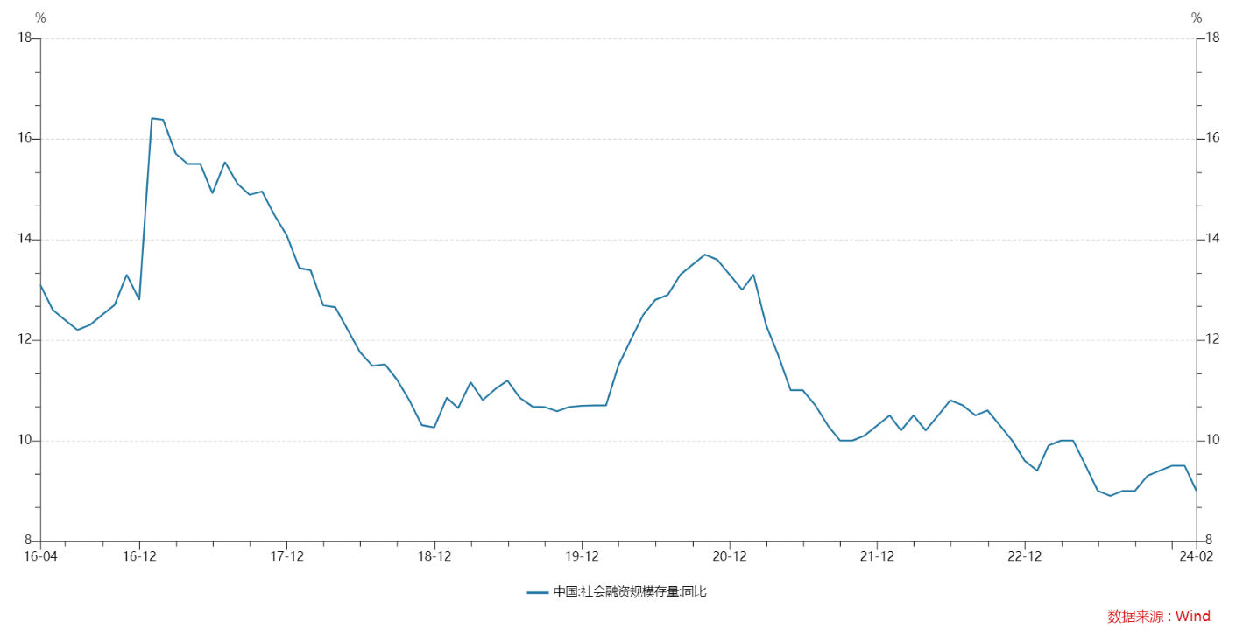
指标名称 | 中国:社会融资规模存量:同比
频率 | 月
单位 | %
指标ID | M5525763
时间区间 | 2003-12:2024-02
来源 | 中国人民银行
更新时间 | 2024-03-15
2016-04-30 | 13.10
2016-05-31 | 12.60
2016-06-30 | 12.40
2016-07-31 | 12.20
2016-08-31 | 12.30
2016-09-30 | 12.50
2016-10-31 | 12.70
2016-11-30 | 13.30
2016-12-31 | 12.80
2017-01-31 | 16.41
2017-02-28 | 16.38
2017-03-31 | 15.71
2017-04-30 | 15.50
2017-05-31 | 15.50
2017-06-30 | 14.92
2017-07-31 | 15.54
2017-08-31 | 15.11
2017-09-30 | 14.89
2017-10-31 | 14.96
2017-11-30 | 14.49
2017-12-31 | 14.08
2018-01-31 | 13.43
2018-02-28 | 13.39
2018-03-31 | 12.69
2018-04-30 | 12.65
2018-05-31 | 12.20
2018-06-30 | 11.76
2018-07-31 | 11.49
2018-08-31 | 11.52
2018-09-30 | 11.21
2018-10-31 | 10.79
2018-11-30 | 10.31
2018-12-31 | 10.26
2019-01-31 | 10.85
2019-02-28 | 10.65
2019-03-31 | 11.16
2019-04-30 | 10.81
2019-05-31 | 11.03
2019-06-30 | 11.19
2019-07-31 | 10.85
2019-08-31 | 10.68
2019-09-30 | 10.67
2019-10-31 | 10.58
2019-11-30 | 10.67
2019-12-31 | 10.69
2020-01-31 | 10.70
2020-02-29 | 10.70
2020-03-31 | 11.50
2020-04-30 | 12.00
2020-05-31 | 12.50
2020-06-30 | 12.80
2020-07-31 | 12.90
2020-08-31 | 13.30
2020-09-30 | 13.50
2020-10-31 | 13.70
2020-11-30 | 13.60
2020-12-31 | 13.30
2021-01-31 | 13.00
2021-02-28 | 13.30
2021-03-31 | 12.30
2021-04-30 | 11.70
2021-05-31 | 11.00
2021-06-30 | 11.00
2021-07-31 | 10.70
2021-08-31 | 10.30
2021-09-30 | 10.00
2021-10-31 | 10.00
2021-11-30 | 10.10
2021-12-31 | 10.30
2022-01-31 | 10.50
2022-02-28 | 10.20
2022-03-31 | 10.50
2022-04-30 | 10.20
2022-05-31 | 10.50
2022-06-30 | 10.80
2022-07-31 | 10.70
2022-08-31 | 10.50
2022-09-30 | 10.60
2022-10-31 | 10.30
2022-11-30 | 10.00
2022-12-31 | 9.60
2023-01-31 | 9.40
2023-02-28 | 9.90
2023-03-31 | 10.00
2023-04-30 | 10.00
2023-05-31 | 9.50
2023-06-30 | 9.00
2023-07-31 | 8.90
2023-08-31 | 9.00
2023-09-30 | 9.00
2023-10-31 | 9.30
2023-11-30 | 9.40
2023-12-31 | 9.50
2024-01-31 | 9.50
2024-02-29 | 9.00

中国_社会融资规模_新增人民币贷款_当月值
Wind
国家 | 中国
表名
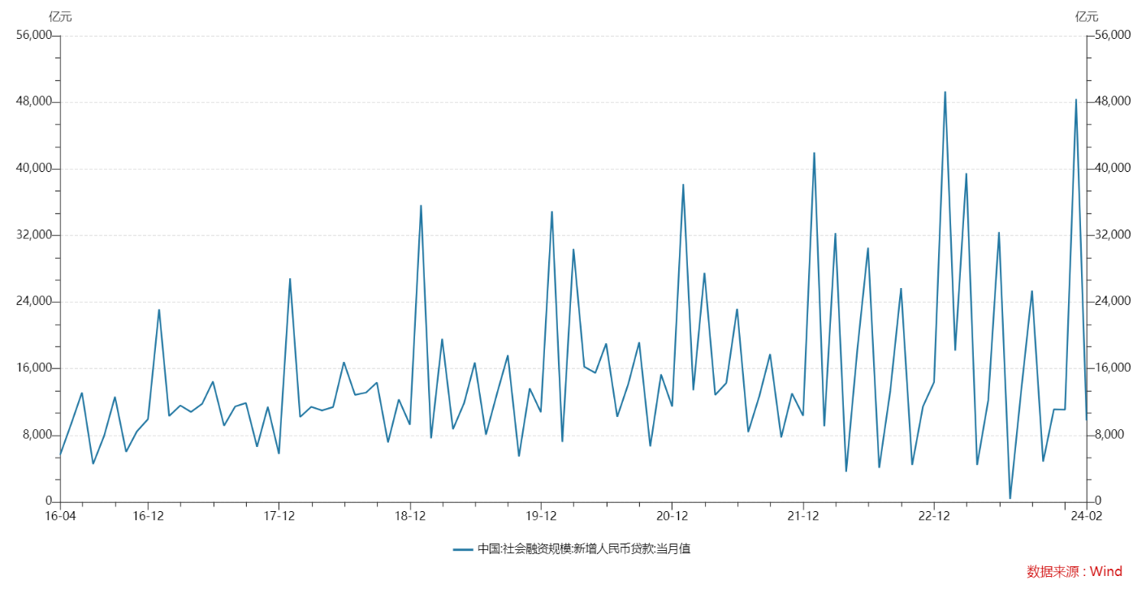
指标名称 | 中国:社会融资规模:新增人民币贷款:当月值
频率 | 月
单位 | 亿元
指标ID | M5206731
时间区间 | 2002-01:2024-02
来源 | 中国人民银行
更新时间 | 2024-03-15
2016-04-30 | 5,642.00
2016-05-31 | 9,374.00
2016-06-30 | 13,141.00
2016-07-31 | 4,550.00
2016-08-31 | 7,969.00
2016-09-30 | 12,628.00
2016-10-31 | 6,010.00
2016-11-30 | 8,463.00
2016-12-31 | 9,943.00
2017-01-31 | 23,132.85
2017-02-28 | 10,317.32
2017-03-31 | 11,586.06
2017-04-30 | 10,805.69
2017-05-31 | 11,780.36
2017-06-30 | 14,474.35
2017-07-31 | 9,151.56
2017-08-31 | 11,466.15
2017-09-30 | 11,884.84
2017-10-31 | 6,635.25
2017-11-30 | 11,428.46
2017-12-31 | 5,769.49
2018-01-31 | 26,850.25
2018-02-28 | 10,199.49
2018-03-31 | 11,424.57
2018-04-30 | 10,987.35
2018-05-31 | 11,396.18
2018-06-30 | 16,787.34
2018-07-31 | 12,861.15
2018-08-31 | 13,140.00
2018-09-30 | 14,341.00
2018-10-31 | 7,141.28
2018-11-30 | 12,302.33
2018-12-31 | 9,281.46
2019-01-31 | 35,668.36
2019-02-28 | 7,640.64
2019-03-31 | 19,584.40
2019-04-30 | 8,732.83
2019-05-31 | 11,855.46
2019-06-30 | 16,736.90
2019-07-31 | 8,086.07
2019-08-31 | 13,045.18
2019-09-30 | 17,612.44
2019-10-31 | 5,469.64
2019-11-30 | 13,633.17
2019-12-31 | 10,769.82
2020-01-31 | 34,924.00
2020-02-29 | 7,202.00
2020-03-31 | 30,390.00
2020-04-30 | 16,239.00
2020-05-31 | 15,502.00
2020-06-30 | 19,029.00
2020-07-31 | 10,221.00
2020-08-31 | 14,201.00
2020-09-30 | 19,171.00
2020-10-31 | 6,663.00
2020-11-30 | 15,309.00
2020-12-31 | 11,458.00
2021-01-31 | 38,182.00
2021-02-28 | 13,413.00
2021-03-31 | 27,511.00
2021-04-30 | 12,840.00
2021-05-31 | 14,294.00
2021-06-30 | 23,182.00
2021-07-31 | 8,391.00
2021-08-31 | 12,713.00
2021-09-30 | 17,755.00
2021-10-31 | 7,752.00
2021-11-30 | 13,021.00
2021-12-31 | 10,350.00
2022-01-31 | 41,988.00
2022-02-28 | 9,084.00
2022-03-31 | 32,291.00
2022-04-30 | 3,616.00
2022-05-31 | 18,230.00
2022-06-30 | 30,540.00
2022-07-31 | 4,088.00
2022-08-31 | 13,344.00
2022-09-30 | 25,686.00
2022-10-31 | 4,431.00
2022-11-30 | 11,448.00
2022-12-31 | 14,401.00
2023-01-31 | 49,314.00
2023-02-28 | 18,184.00
2023-03-31 | 39,487.00
2023-04-30 | 4,431.00
2023-05-31 | 12,219.00
2023-06-30 | 32,413.00
2023-07-31 | 364.00
2023-08-31 | 13,412.00
2023-09-30 | 25,369.00
2023-10-31 | 4,837.00
2023-11-30 | 11,120.00
2023-12-31 | 11,092.00
2024-01-31 | 48,401.00
2024-02-29 | 9,773.00

